最初にお読みください
 | 協力会社の皆様へ －全協力会社様にお願いいたします－

● | 新元号に対応しました。「平成」「令和」をリストより選択できるようにしました。

● | 建退共証紙交付申請書・辞退届の様式です。必ず下記に工事名と会社名を入力しご利用ください。

● | 注文書送付と同時に再下請負協力会社様へ、建退共証紙交付対象工事の旨お知らせしています。
 | 万一同封されていない場合は「事前確認シート及び辞退シート」を印刷の上、回答をお願いします。
 | 辞退届と兼用になっていますので、辞退の場合は会社または代表者印を押印の上、郵送をしてください。

● | 受領の場合は１次がとりまとめます。工事終了後すみやかに提出をお願いします。（①～④）
 | ※自社様式でも結構ですが、弊社は①出面表を「兼請求書」としているため、社印がない場合は別途「証紙
 | 申請（請求）書」を作成し、社名・押印のあるものを必ず提出してください。
 | （再下請負の協力会社様が証紙交付希望であれば、必ず提出のご協力をお願いいたします。）

● | 辞退の場合は「辞退届」を請書や安全書類等と一緒に郵送していただくようお願いします。
 | また建退共制度未加入の協力会社様は、⑤の要請書を必ずお読みご理解くださいますようご協力お願いし
 | ます。
 | （再下請負の協力会社様にも必ず提出のご協力をお願いいたします。）

 | 【工事名称】（大竹組との注文書・安全書類等の工事名を参考に略さず入力してください）

 | 【協力会社名】

－・－ これより下欄は大竹組で入力します －・－
 | 【元請会社名】 大竹組の場合はリスト「▼」より選んで入力してください
 | 株式会社 大竹組

ご不明な点がありましたら㈱大竹組 建退共担当までお問い合わせください。
TEL （０５２）３８３－３３００ |  | MAIL office@ootakegumi.co.jp

事前確認及び辞退シート
注文書に同封されていない場合は、こちらのシートを白黒で印刷し、請書または再下請負通知書等と一緒に郵送をお願いします。
１次だけではなく下請として入場されるすべての協力会社様に提出のご協力をお願いしております。２次以降の協力会社様にもこちらのデータをお渡しいただくか印刷してお渡しください。
「最初にお読みください」シートへ工事名称を入力してください
全協力会社 御中

●建設業退職金共済制度（建退共）について●

建設業退職金共済制度（建退共）は、建設現場で働く人たちに働いた日数に応じて共済証紙（掛金）を手帳に貼り、
建設業界を退職した際に退職金が支払われるという、中小企業退職金共済法という法律に基づき国が創設した制度で
す。上記工事につきましては証紙交付の対象工事となります。協力会社の皆様にも加入推進する旨、指導をされ
ておりますので、ご加入の検討をお願い申し上げます。

・建退共に加入しており、証紙（赤色）の交付を希望します。 |  |  |  |  |  | ①はい | ②いいえ

 | 「①はい」の場合、だいたいで結構ですので枚数を記入してください。 |  |  |  |  |  | 枚 程度
 | ※共済契約者証の写しも一緒に提出お願いします。

（別紙「要請書」既読済み）
請書と同じ日を入力してください。
分からなければ空欄でお願いします。
 | 「②いいえ」の場合、下記の該当する箇所に○をつけてください。こちらが証紙交付辞退届となります。
 | Ａ． | 自社の退職金制度がある、または別の退職金制度に加入しているため交付を辞退します。（写添付）
 | Ｂ． | 建退共に加入はしていますが、今回は交付を辞退します。（建設業退職金共済契約者証写添付）
 | Ｃ． | 建退共に加入していませんので、交付を辞退します。
「Ｃ」の場合、ここを必ずクリックしてください

 |  |  |  |  | 年 月 日

 |  |  | （ 次） |  |  | 辞退時 ㊞
 |  |  | 会社名
 |  |  |  | （ゴム印可、社印または代表者印必須）

ご協力ありがとうございました。こちらを参考に建退共証紙を購入しますので、上記記入後、請書または再下請負
通知書・安全書類等と一緒に郵送をしてください。全ての協力会社様に提出をしていただくようご協力お願いします。

①出面表
こちらの様式は「出面表兼請求書用紙」となっていますので、必ず会社印の押印を証紙申請の全協力会社様にお願いします。
※自社様式で押印欄がない場合は、「証紙申請（請求）書」などの社印を押印した書類を必ず提出してください。社印がない場合は証紙配布はできません。
ご不明な点等がありましたら大竹組までご連絡ください。（郵送前に事前確認もできますので、その際は建退共担当までご連絡ください。TEL 052-383-3300）
必ず原本を郵送してください。確認が出来次第、証紙を③就労状況報告書の住所へ郵送いたします。

必ず会社印を押して下さい
建退共証紙 請求書用紙

 | 工事名 ：
 |  |  |  |  |  | 出面表
 | 平成 |  | 年 |  | 月 |  |  |  |  |  |  |  |  |  |  |  |  |  |  |  |  |  |  |  | 会社名 |  |  |  |  |  |  |  |  |  |  |  |  |  | ㊞

 | 氏名 |  |  | 手帳番号 |  |  | 1 | 2 | 3 | 4 | 5 | 6 | 7 | 8 | 9 | 10 | 11 | 12 | 13 | 14 | 15 | 16 | 17 | 18 | 19 | 20 | 21 | 22 | 23 | 24 | 25 | 26 | 27 | 28 | 29 | 30 | 31 | 計
1
2
3
4
5
6
7
8
9
10
11
12
13
14
15
計

 | ※ | 氏名、手帳番号を１人ずつ記入し、当工事に従事した日に『○』もしくは『1』を記入してください。
 | ※ | 集計は月単位で行います。
建退共証紙請求用紙

 | 工事名 ：
 |  |  |  |  |  | 出面表
 |  | 0 | 年 |  | 月 |  |  |  |  |  |  |  |  |  |  |  |  |  |  |  |  |  |  |  | 会社名 |  |  |  |  |  |  |  |  |  |  |  |  |  | ㊞

 | 氏名 |  |  | 手帳番号 |  |  | 1 | 2 | 3 | 4 | 5 | 6 | 7 | 8 | 9 | 10 | 11 | 12 | 13 | 14 | 15 | 16 | 17 | 18 | 19 | 20 | 21 | 22 | 23 | 24 | 25 | 26 | 27 | 28 | 29 | 30 | 31 | 計
1
2
3
4
5
6
7
8
9
10
11
12
13
14
15
計

 | ※ | 氏名、手帳番号を１人ずつ記入し、当工事に従事した日に『○』もしくは『1』を記入してください。
 | ※ | 集計は月単位で行います。
建退共証紙請求用紙

 | 工事名 ：
 |  |  |  |  |  | 出面表
 |  | 0 | 年 |  | 月 |  |  |  |  |  |  |  |  |  |  |  |  |  |  |  |  |  |  |  | 会社名 |  |  |  |  |  |  |  |  |  |  |  |  |  | ㊞

 | 氏名 |  |  | 手帳番号 |  |  | 1 | 2 | 3 | 4 | 5 | 6 | 7 | 8 | 9 | 10 | 11 | 12 | 13 | 14 | 15 | 16 | 17 | 18 | 19 | 20 | 21 | 22 | 23 | 24 | 25 | 26 | 27 | 28 | 29 | 30 | 31 | 計
1
2
3
4
5
6
7
8
9
10
11
12
13
14
15
計

 | ※ | 氏名、手帳番号を１人ずつ記入し、当工事に従事した日に『○』もしくは『1』を記入してください。
 | ※ | 集計は月単位で行います。
建退共証紙請求用紙

 | 工事名 ：
 |  |  |  |  |  | 出面表
 |  | 0 | 年 |  | 月 |  |  |  |  |  |  |  |  |  |  |  |  |  |  |  |  |  |  |  | 会社名 |  |  |  |  |  |  |  |  |  |  |  |  |  | ㊞

 | 氏名 |  |  | 手帳番号 |  |  | 1 | 2 | 3 | 4 | 5 | 6 | 7 | 8 | 9 | 10 | 11 | 12 | 13 | 14 | 15 | 16 | 17 | 18 | 19 | 20 | 21 | 22 | 23 | 24 | 25 | 26 | 27 | 28 | 29 | 30 | 31 | 計
1
2
3
4
5
6
7
8
9
10
11
12
13
14
15
計

 | ※ | 氏名、手帳番号を１人ずつ記入し、当工事に従事した日に『○』もしくは『1』を記入してください。
 | ※ | 集計は月単位で行います。
建退共証紙請求用紙

 | 工事名 ：
 |  |  |  |  |  | 出面表
 |  | 0 | 年 |  | 月 |  |  |  |  |  |  |  |  |  |  |  |  |  |  |  |  |  |  |  | 会社名 |  |  |  |  |  |  |  |  |  |  |  |  |  | ㊞

 | 氏名 |  |  | 手帳番号 |  |  | 1 | 2 | 3 | 4 | 5 | 6 | 7 | 8 | 9 | 10 | 11 | 12 | 13 | 14 | 15 | 16 | 17 | 18 | 19 | 20 | 21 | 22 | 23 | 24 | 25 | 26 | 27 | 28 | 29 | 30 | 31 | 計
1
2
3
4
5
6
7
8
9
10
11
12
13
14
15
計

 | ※ | 氏名、手帳番号を１人ずつ記入し、当工事に従事した日に『○』もしくは『1』を記入してください。
 | ※ | 集計は月単位で行います。
建退共証紙請求用紙

 | 工事名 ：
 |  |  |  |  |  | 出面表
 |  | 0 | 年 |  | 月 |  |  |  |  |  |  |  |  |  |  |  |  |  |  |  |  |  |  |  | 会社名 |  |  |  |  |  |  |  |  |  |  |  |  |  | ㊞

 | 氏名 |  |  | 手帳番号 |  |  | 1 | 2 | 3 | 4 | 5 | 6 | 7 | 8 | 9 | 10 | 11 | 12 | 13 | 14 | 15 | 16 | 17 | 18 | 19 | 20 | 21 | 22 | 23 | 24 | 25 | 26 | 27 | 28 | 29 | 30 | 31 | 計
1
2
3
4
5
6
7
8
9
10
11
12
13
14
15
計

 | ※ | 氏名、手帳番号を１人ずつ記入し、当工事に従事した日に『○』もしくは『1』を記入してください。
 | ※ | 集計は月単位で行います。
建退共証紙請求用紙

 | 工事名 ：
 |  |  |  |  |  | 出面表
 |  | 0 | 年 |  | 月 |  |  |  |  |  |  |  |  |  |  |  |  |  |  |  |  |  |  |  | 会社名 |  |  |  |  |  |  |  |  |  |  |  |  |  | ㊞

 | 氏名 |  |  | 手帳番号 |  |  | 1 | 2 | 3 | 4 | 5 | 6 | 7 | 8 | 9 | 10 | 11 | 12 | 13 | 14 | 15 | 16 | 17 | 18 | 19 | 20 | 21 | 22 | 23 | 24 | 25 | 26 | 27 | 28 | 29 | 30 | 31 | 計
1
2
3
4
5
6
7
8
9
10
11
12
13
14
15
計

 | ※ | 氏名、手帳番号を１人ずつ記入し、当工事に従事した日に『○』もしくは『1』を記入してください。
 | ※ | 集計は月単位で行います。
建退共証紙請求用紙

 | 工事名 ：
 |  |  |  |  |  | 出面表
 |  | 0 | 年 |  | 月 |  |  |  |  |  |  |  |  |  |  |  |  |  |  |  |  |  |  |  | 会社名 |  |  |  |  |  |  |  |  |  |  |  |  |  | ㊞

 | 氏名 |  |  | 手帳番号 |  |  | 1 | 2 | 3 | 4 | 5 | 6 | 7 | 8 | 9 | 10 | 11 | 12 | 13 | 14 | 15 | 16 | 17 | 18 | 19 | 20 | 21 | 22 | 23 | 24 | 25 | 26 | 27 | 28 | 29 | 30 | 31 | 計
1
2
3
4
5
6
7
8
9
10
11
12
13
14
15
計

 | ※ | 氏名、手帳番号を１人ずつ記入し、当工事に従事した日に『○』もしくは『1』を記入してください。
 | ※ | 集計は月単位で行います。

②必要なコピー（契約者証・手帳）
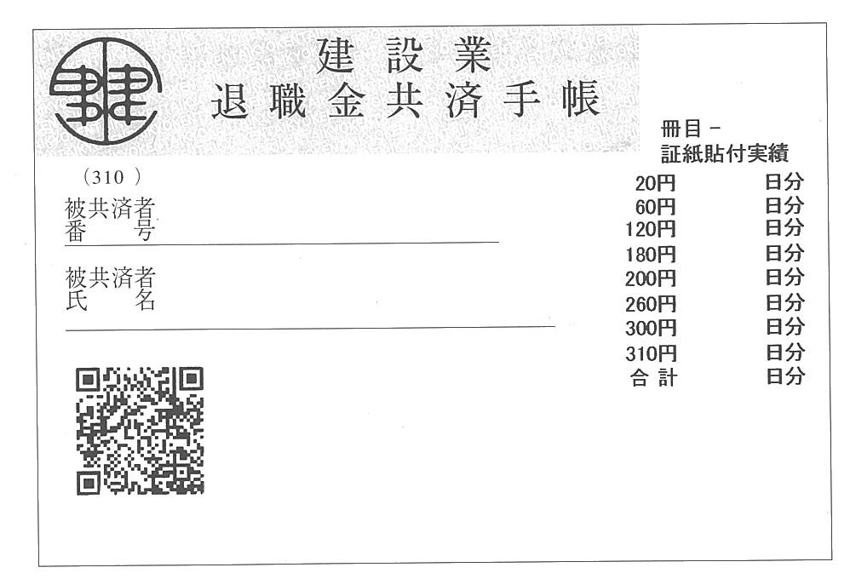
コピー（建退共の契約者証と入場される方全員の手帳）

※ | コピーは氏名・番号等を、こちらが確認できる程度でコピーを取って下さい。
 | サイズ・枚数など特に指定はありません。モノクロ印刷で結構です。
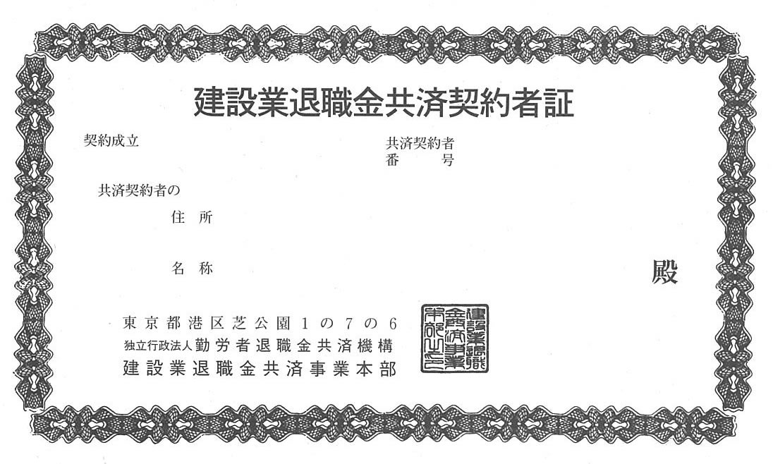

見本

③就労状況報告書
グレー色のセルに住所等を入力して下さい。入力されればセルの色は消えます。
２次以降の協力会社の場合でも元請会社宛てに作成し、直近上位の注文者へ書類を提出してください。
※大竹組が元請の場合
こちらの報告書（兼証紙交付依頼書）は毎月ではなく現場が終わり次第、一括で請求してください。
大竹組では10日券の配布はしておりません。
 | 建退共事務受託様式２号

工事が終了した日または申請日
 | 建退共制度に係る被共済者就労状況報告書
 | （兼建設業退職金共済証紙交付依頼書）

 |  |  |  |  |  |  |  |  |  |  |  |  |  |  |  |  | 整理番号

 |  |  |  |  |  |  |  |  |  |  |  |  |  |  |  | 平成 | 年 | 月 | 日

 | 元 請 |  | 株式会社 大竹組
 | 事業所 |  |  |  |  |  |  |  |  | 殿

 |  |  |  |  | 下請事業所
 |  |  |  |  |  |  |  | 〒
 |  |  |  |  | 住 所
 |  |  |  |  | 共済契約者 |  |  |  |  |  | -
 |  |  |  |  | 番 号

 |  |  |  |  | 工 事 名

 |  |  |  |  | 工 事 コード

 |  | 以下のとおり報告します。

 |  |  |  |  |  |  |  |  | 記

 |  | 期 間 |  | 平成 | 年 | 月 |  | 日 | ～ | 平成 |  | 年 | 月 |  | 日 |  | 現場責任者確認

 |  | 被共済者数 |  |  |  | 人 |  | 延べ就労日数 |  |  |  |  |  | 日
 |  |  |  |  |  |  |  |  |  |  |  |  |  |  |  |  |  |  |  | 印

 | 建 設 業 退 職 金 共 済 証 紙 受 領 書

 |  |  |  |  |  |  |  |  |  |  |  |  |  |  |  |  | 整理番号

 | 元 請 |  | 株式会社 大竹組
 | 事業所 |  |  |  |  |  |  |  |  | 殿

 |  |  |  |  |  |  | １日券 |  |  |  |  |  | 枚

※請求枚数確認のメッセージ（赤表示）された場合は、述べ就労日数と受領枚数が合致していませんので修正をしてください。
 |  |  |  |  |  |  | １０日券 |  |  |  |  |  | 枚

 |  | 上記の共済証紙を受領いたしました。

 |  |  |  |  |  |  |  |  |  |  |  |  |  |  |  | 令和 | 年 | 月 | 日

 |  |  |  |  |  |  |  | 下請事業所 |  |  |  |  |  |  |  |  |  |  | ㊞

⑤未加入業者要請書
建設業退職金共済制度加入要請書
クリックすると
辞退シートに
戻ります

建退共制度未加入協力会社 御中

 |  | 建退共制度とは、建設業の事業主が建設業退職金共済機構（建退共）と退職金共済契約を結んで共済
 | 契約者となり、建設現場で働く労働者を被共済者として、その労働者に建退共が交付する共済手帳に労働者
 | が働いた日数に応じ共済証紙を貼り、その労働者が建設業界の中で働くことをやめたときに直接労働者に退職
 | 金を支払うというもので、建設業で働く人たちの福祉の増進と雇用の安定を図り、ひいては、建設業の振興と発
 | 展に役立てることをねらいとするものです。退職金は国で定められた基準により計算されて確実に支払われますの
 | で、民間の退職金共済より安全かつ確実な制度です。

 |  | 労働者がいつ、どこの現場で働いても、働いた日数分の掛金が全部通算されて退職金が支払われるという仕
 | 組みとなっていて、次々と現場を移動し事業主を変わっても、その先々の事業主のところで共済証紙を貼ってもら
 | い、建設業で働いた日数は全部通算できるようになっています。

 |  | 建設業を営むすべての事業主が、建設業退職金共済制度に加入して共済契約者となることができます。総
 | 合・専門・元請・下請の別を問わず、専業でも兼業でも、また、許可（大臣・知事）を受けている・いないにかかわ
 | らず加入できます。
 |  | 現場で働く大工・左官・鳶・土工・電工・配管工・塗装工・運転工などその職種のいかんを問わず、月・日給
 | 制とか、あるいは工長・班長・世話役などの役付であるかどうかにも関係なく、すべて被共済者となることができま
 | す。また、いわゆる一人親方でも任意組合を利用し、被共済者となることができます。

 |  | 当工事は、上記制度に基づく適用事業主工事現場となり、弊社はこの現場の協力会社の皆様に加入推進
 | をしています。加入のご検討をしていただきますよう、宜しくお願い申し上げます。

 |  |  | 建設業退職金共済事業本部のホームページです。
 |  |  | http://www.kentaikyo.taisyokukin.go.jp/
 |  |  | （インターネット環境が無い場合は、弊社現場代理人へご連絡ください。）
クリックすると
辞退シートに
戻ります

 |  |  |  | 0

